Sheet1
 | 水质微生物采样检测箱 SW-1型
序号 | 配置产品 | 数量 | 简要技术参数 | 备注（元）
1 | 紫外线消毒灯 | 1台 | 便携式
2 | 水质采样器 | 1套 | 250ml采样量
3 | 水质采样器 | 1套 | 30ml采样量
4 | 采样罐 | 4个 | 250ml
5 | 采样罐 | 10个 | 30ml
6 | 采样管 | 12个 | 15ml
7 | 7号采样袋 200×140mm | 1包 | 50个/包
8 | 3号采样袋 100×70mm | 1包 | 100个/包
9 | 无菌样品袋 240×170mm | 5包 | 10个/包
10 | 无菌注射器 | 5支 | 5ml
11 | 一次性采样手套 | 1包 | 100只
12 | 一次性吸管 3ml | 1包 | 30只/包
13 | 接种棒和接种针 | 1套
14 | 手动可调式移液器1.0～5.0ml | 1支 | 720110型
15 | 移液嘴 1.0～5.0ml | 1袋 | 20只/袋
16 | 防泄漏酒精灯 | 1个 | 金属材质
17 | 酒精瓶 | 1个 | 自备酒精
18 | 酒精瓶 | 1个 | 自备75%酒精
19 | 消毒棉球 | 1包 | 50克
20 | 镊子 | 2把 | 不锈钢
21 | 多功能剪刀 | 1把 | 不锈钢
22 | 长柄大号棉签 | 1包 | 50只/包
23 | 不锈钢试管架 | 1个 | 12孔
24 | 标签纸 | 1袋
25 | 记号笔 | 2支 | 普通型
26 | 塑料储物盒 | 2个 | 175*130*110mm
27 | 电子版说明书 | 1张 | 光盘
 |  |  | 以上为箱内物品 | 2370
 |  |  | 以下为选配项目
28 | 菌落总数测试片 | 2包 | 24片/包 | 196
29 | 饮用水大肠菌群检测纸片（5片法） | 4包 | 1份/包 | 100
30 | 水源水大肠菌群检测纸片（15片法） | 4包 | 1份/包 | 120
31 | 水质总大肠菌群检测试剂盒 | 1盒 | 10份/盒 | 220
32 | 大肠埃希氏菌和耐热大肠菌群测试片 | 1包 | 24片/包 | 170
33 | 大肠菌和六种致病菌增菌检测试剂盒 | 1盒 | 10份/盒 | 660
34 | 沙门氏菌测试片 | 1包 | 24片/包 | 180
35 | 金黄色葡萄球菌测试片 | 1包 | 24片/包 | 180
36 | 大肠杆菌O157测试片 | 1包 | 24片/包 | 180
37 | 付溶血弧菌测试片 | 1包 | 24片/包 | 190
38 | 阪崎肠杆菌测试片 | 1包 | 24片/包 | 170
39 | 蜡样芽胞杆菌测试片 | 1包 | 24片/包 | 170
 |  |  | 以下为选配箱体
40 | 注塑箱体（含蓝冰） | 1个 | 400×310×380mm | 490
 | 合计 |  |  | 5396

 | 改换ABS铝合金箱体 |  |  | 5770
 | 改换彩色ABS铝合金箱体 |  |  | 5900
 | 增加便携式恒温培养箱 BX-6型 |  |  | 增加1900元
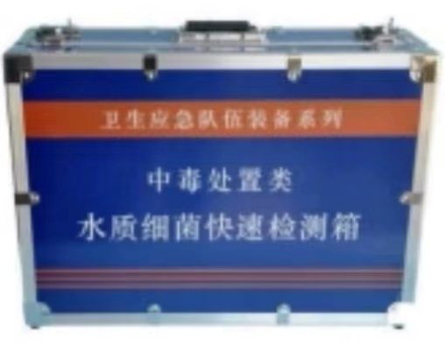
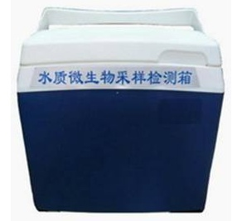
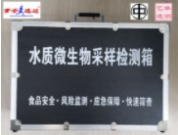
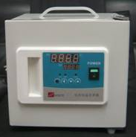

北京食安迅达科技有限公司
电话 010-87703877 QQ:1944394173 微信17343004312 网址 www.bjsaxd.com

 | 下载装箱单 |  | 使用说明书浏览

